CASO DE USO
 | FORMATO DE CASOS DE PRUEBAS
 | CO15
 | CASO DE USO | Editar pedido
 | PRUEBA | validar la editacion del pedido
 | DESCRIPCIÓN | Verificar si el sistema permite editar un pedido
 | CONDICIONES DE EJECUCIÓN | EL usuario a editar el pedido debe haberse logueado
 | MÓDULO | Pedidos

# | ENTRADA | RESULTADO ESPERADO | EVALUACIÓN DE LA PRUEBA | OBSERVACIONES
1 | Ingresar en listar pedidos y ingresar a editar pedido y Cambiar los datos necesarios dejando todos los campos llenos y dar click en aceptar | Alerta de pedido editado correctamente |  | 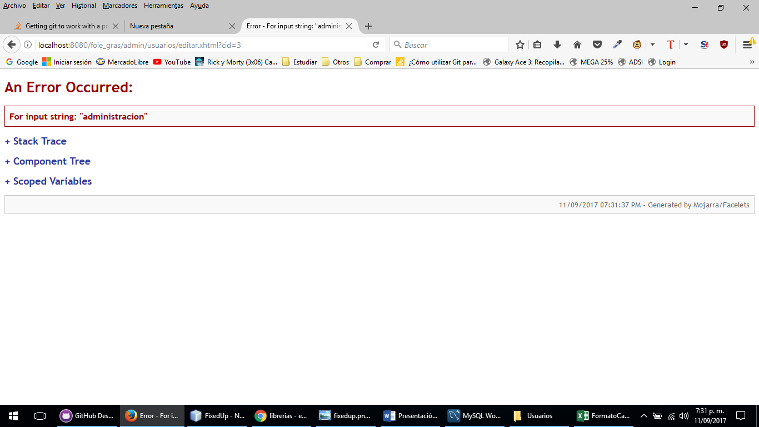
2 | Ingresar en listar pedidos y ingresar a editar pedido y Cambiar los datos necesarios dejando todos los campos llenos y dar click en aceptar | Alerta de pedido no se pudo editar

